滾珠螺桿驅動
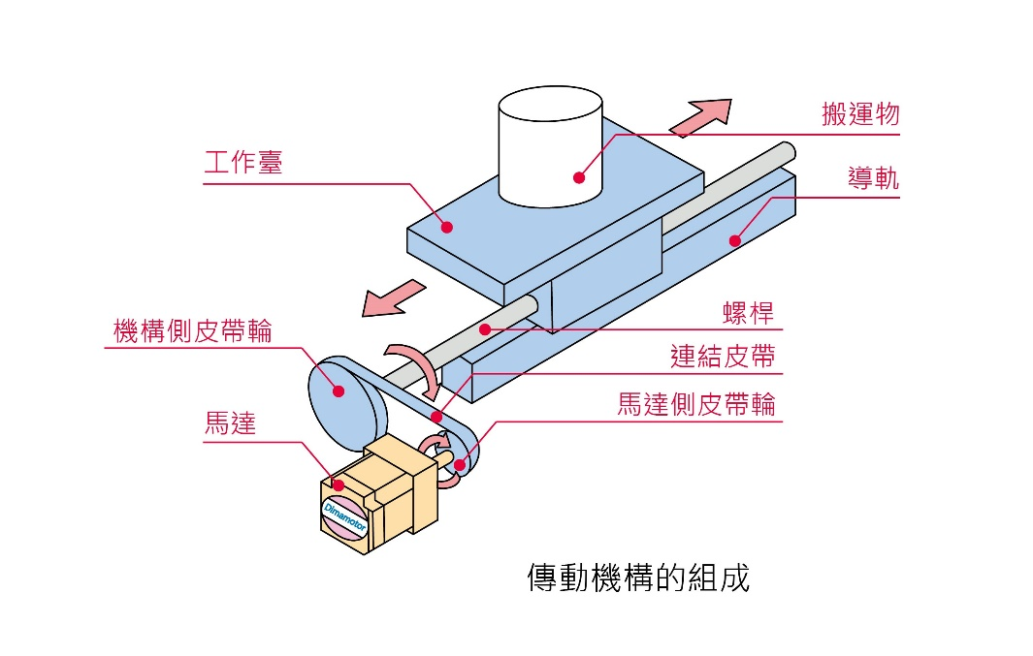
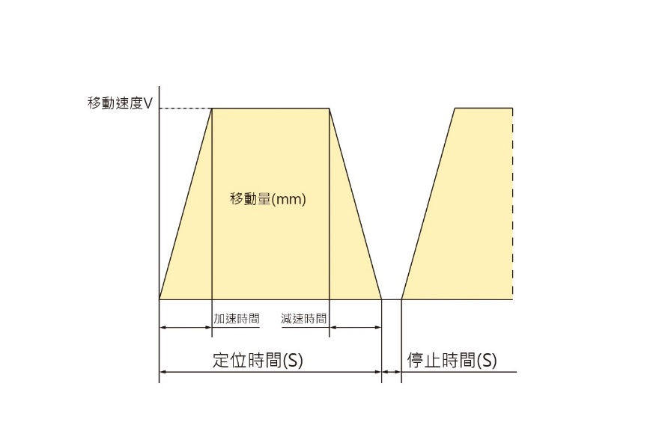

 |  |  |  | ---->>>下拉式選單

水平為0度，垂直為90度
機構資料：請參考右圖
間接傳動，請填此項，如直結則不需填寫

選用需求資訊 | 回覆 | 單位 | 馬達側皮帶輪直徑 |  | mm | 滾珠螺桿 | 單相110V
螺桿的種類 |  |  | 馬達側皮帶輪重量 |  | kg | 梯形螺桿 | 單相220V
螺桿直徑 |  | mm | 機構側皮帶輪直徑 |  | mm
螺桿長度(行程) |  | mm | 機構側皮帶輪重量 |  | kg |  | DC 24V
運轉條件
螺桿導程(馬達轉一圈移動多少mm) |  | mm
搬運物總重量(含工作台) |  | kg
機構的傾斜角度θ |  | 度 | 每次行走距離(單次移動量) |  | mm
由外部施加的力量（外力）F A |  | N | 定位時間 |  | s
 |  |  | 電源電壓 |  | V

*填寫完成後請發送E-mail進行選用評估。
E-mail：sales@dimamotor.com.tw

